E-6
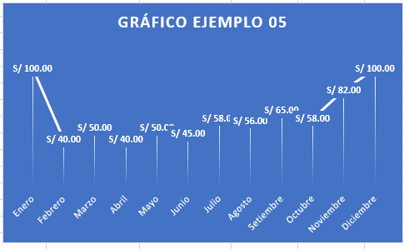
06
Ejercicios para gráficos

Crear los gráficos que tenemos a la derecha de la siguiente tabla

 | 2021 | 2022 | 2023
Tienda A | S/ 150,000.00 | S/ 182,400.00 | S/ 194,000.00
Tienda B | S/ 142,000.00 | S/ 172,555.00 | S/ 210,000.00
Tienda C | S/ 160,000.00 | S/ 160,000.00 | S/ 225,000.00
Gráfico Tienda 2
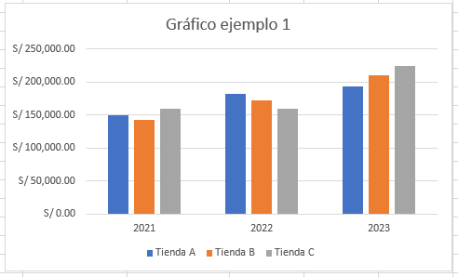
Gráfico Tienda

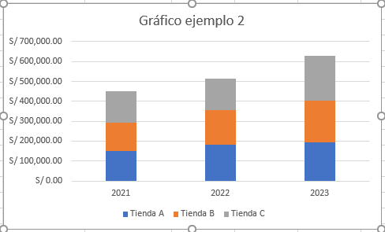

 |  |  |  | En pestaña diseño Aplicar el Estilo 10 al gráfico
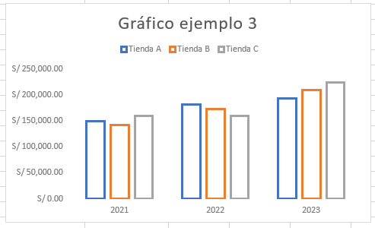

Gráfico #4
 |  |  |  | Gráfico Circular solo del año 2021
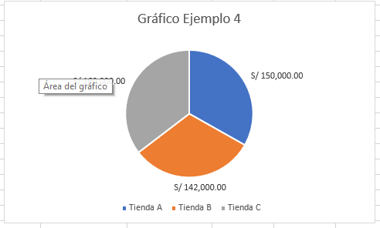

Crear los siguientes gráficos de la derecha en 3D

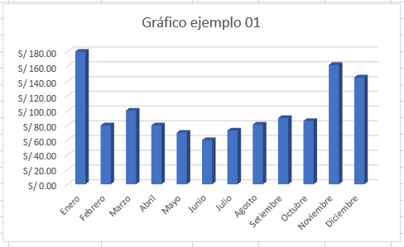
Mes | Producto 1 | Producto 2 | Total Ventas | Gráfico de la columna mes y la columna total ventas
Enero | S/ 100.00 | S/ 80.00 | S/ 180.00
Febrero | S/ 40.00 | S/ 40.00 | S/ 80.00
Marzo | S/ 50.00 | S/ 50.00 | S/ 100.00
Abril | S/ 40.00 | S/ 40.00 | S/ 80.00
Mayo | S/ 50.00 | S/ 20.00 | S/ 70.00
Junio | S/ 45.00 | S/ 15.00 | S/ 60.00
Julio | S/ 58.00 | S/ 15.00 | S/ 73.00
Agosto | S/ 56.00 | S/ 25.00 | S/ 81.00
Setiembre | S/ 65.00 | S/ 25.00 | S/ 90.00
Octubre | S/ 58.00 | S/ 28.00 | S/ 86.00
Noviembre | S/ 82.00 | S/ 80.00 | S/ 162.00
Diciembre | S/ 100.00 | S/ 45.00 | S/ 145.00

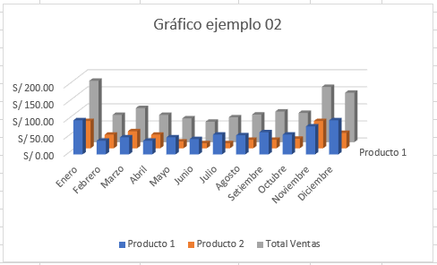

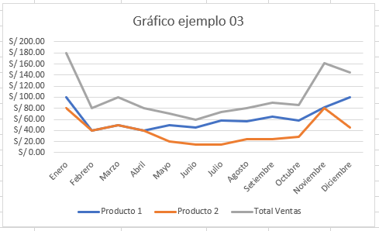

 |  |  |  | Estilo 6 , gráfico de líneas
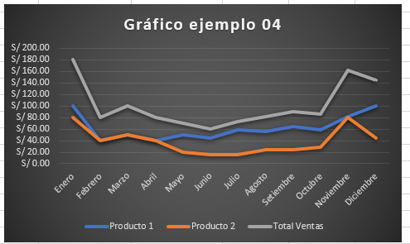

 |  |  |  | Gráfico de líneas estilo 12

